Sheet1
一．净化房
1） 吊顶上，连接冷水机抽风罩上面的软管改成和其它通风管道一样的材质的管道。
2） 拆除原净化房的过滤设备
3) 原先预留的安全门，请帮我们拆除
二．水电问题
1）净化房吊顶上 南北两端共装两个照明装置，以便吊顶上维修
2）净化房吊顶漏水问题，上次的空调严重漏水问题目前已大大缓解，但是 现在出现了 在距离上次漏水不远的地方存在间歇性漏水问题
3）净化房东面墙根处出现漏水问题
4）通风柜照明灯待安装 | 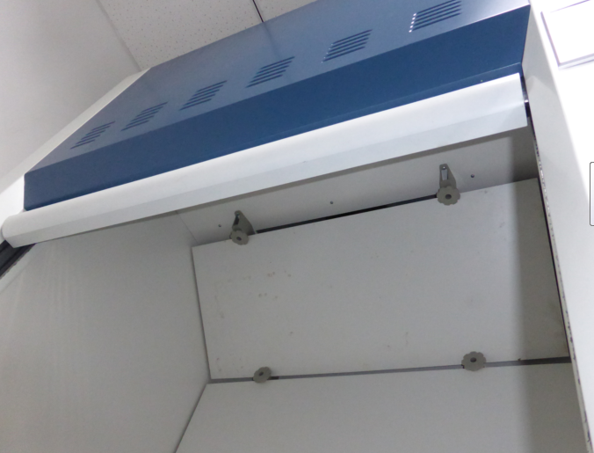
5）原材料仓库电源插座安装3-4处
三．前期装修维护
1）损坏地板更换（两块）
2）茶歇间水龙头把手掉了，待更换 | 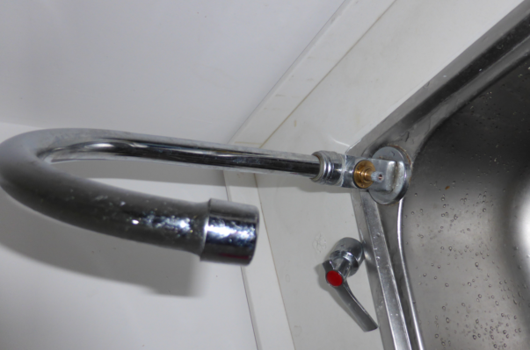
3）厕所门把手掉了，待更换
4）卫生间和淋浴间门变形，无法上锁 | 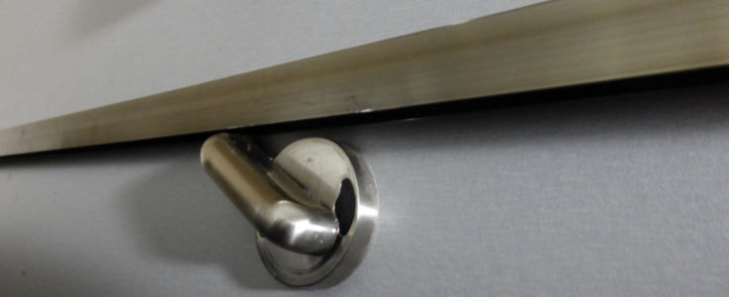
5）实验室门插销和孔对不上 | 